赤い銀河の月の年
赤い銀河の月の年 |  | Ｇ暦 |  | 調波 |  |  |  | コドン
ＮＳ．１．３９． | Ｋｉｎ | ORACLE |  | Hunab Ku 21 |  | PSI CHRONO |  |  |  | PSI SYNCHRONIC MATRIX
． |  |  |  |  |  | Kin |  |  |  | Ｖ Ｈ
RADIAL PLASMA |  |  |  |  |  |  |  |  |  | PSI CHRONO BMU
ELDER FUTHARK
 | WS
 |  |  |  |  |  |  |  |  |  | １６立方体

DAILY CODE

TIME
SPACE
SYNCHRONIC
Heptad Gate |  |  |  |  |  |  |  | + | =
TIME MATRIX BMU V H |  | + + = |  |  |  | Ｋｉｎ |  |  |  | Ｋｉｎ
SPACE MATRIX BMU V H |  | + + = |  |  |  |  | Heptad Path Ｗｅｅｋ
SYNCHRONIC MATRIX BMU V H |  | + + = |  |  |  | + = |  |  |  | Kｉｎ
+ |  | ＝ |  |  |  |  |  |  |  | Kin
SYNCHRONIC MATRIX V H |  | Ｋｉｎ | CMCF | MCF |  |  |  | ＝
 |  |  |  |  |  |  |  |  | Hunab Ku21 52paths of TOLLAN | Kｉｎ
SYNCHRONIC MATRIX V H |  | Ｋｉｎ |  |  |  |  |  | ＝
 | ＋ ＋ ＋ ＋ ＝ |  |  |  | Kin |  |  |  |  | Perpetual 28-Day
Fifth Force Olacle |  |  |  |  |  |  | Harmonic Rune
Fifth Force Seal | ＋ ＋ ＋ ＋ ＋ ＝ |  |  |  | Kin
 |  |  |  |  |  |  | 13:7 |  |  | MOAP
Tonal Value | X | ＝ |  |  | Kin

BASE MATRIX |  |  |  |  |  |  | PLASMA |  |  | ＭＵＤＲＡＳ
の数値を下のＢＡＳＥ ＭＡＴＲＩＸで探し〇をつける
そのうち縦、横、斜め４５度になる関係のＢＭＵを結ぶ |  |  |  |  |  |  | 108 | OM
ヒットしたＢＭＵの数値を研究、位置と関係をＨｏｌｏｍｉｎｄ Ｐｅｒｃｅｉｖｅｒ Ｍａｔｒｉｘで検討する |  |  |  |  |  |  |  | Crown
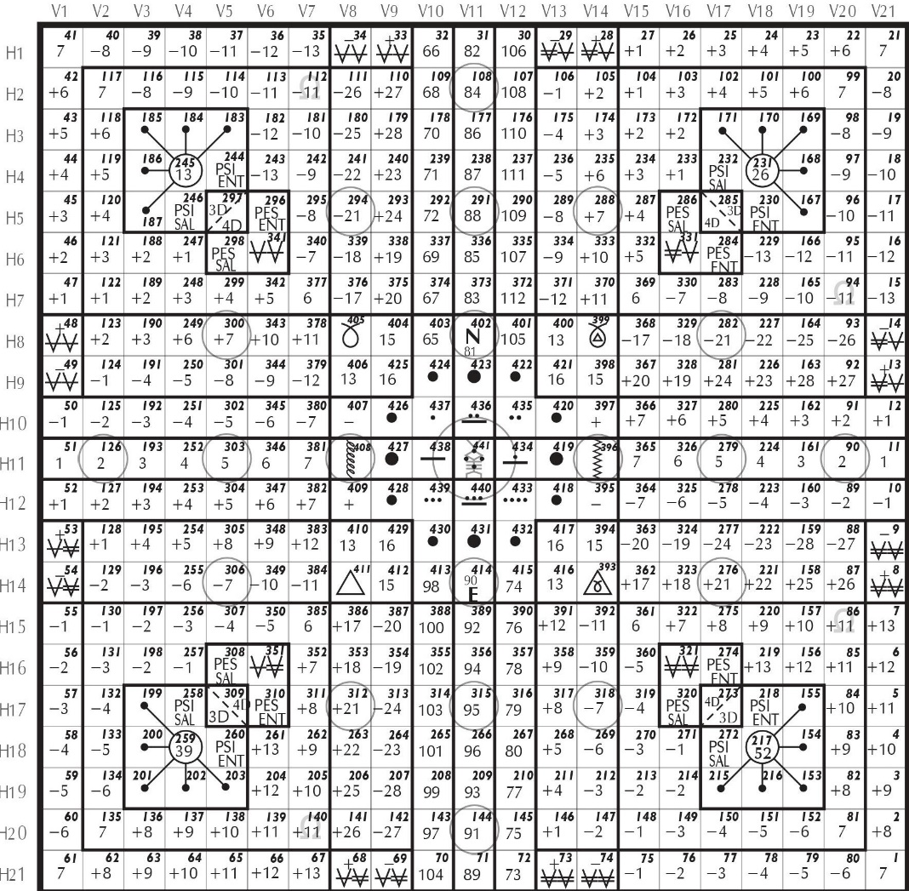
 |  |  |  |  |  |  | 144 | HRAHA
 |  |  |  |  |  |  |  | 3rd Eye

 |  |  |  |  |  |  | 414 | HRAUM
 |  |  |  |  |  |  |  | Throat

 |  |  |  |  |  |  | 441 | HRAIM
 |  |  |  |  |  |  |  | Heart

 |  |  |  |  |  |  | 402 | HRUM
 |  |  |  |  |  |  |  | Solor Plexus

 |  |  |  |  |  |  | 315 | HRIM
 |  |  |  |  |  |  |  | Secret Center

 |  |  |  |  |  |  | 291 | HRAM
 |  |  |  |  |  |  |  | Root
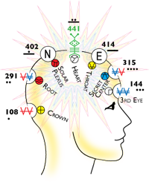

 |  |  | 441 MATRIX AND MUSICAL NOTES
 |  |  | BMU÷8＝余り 1do 2 re 3 mi 4 fa 5 sol 6 la 7 si 0 do'
Copyright Foundation for the Law of Time. Synchronotron is the work of José Argüelles/Valum Votan and Stephanie South/Red Queen

